关系图
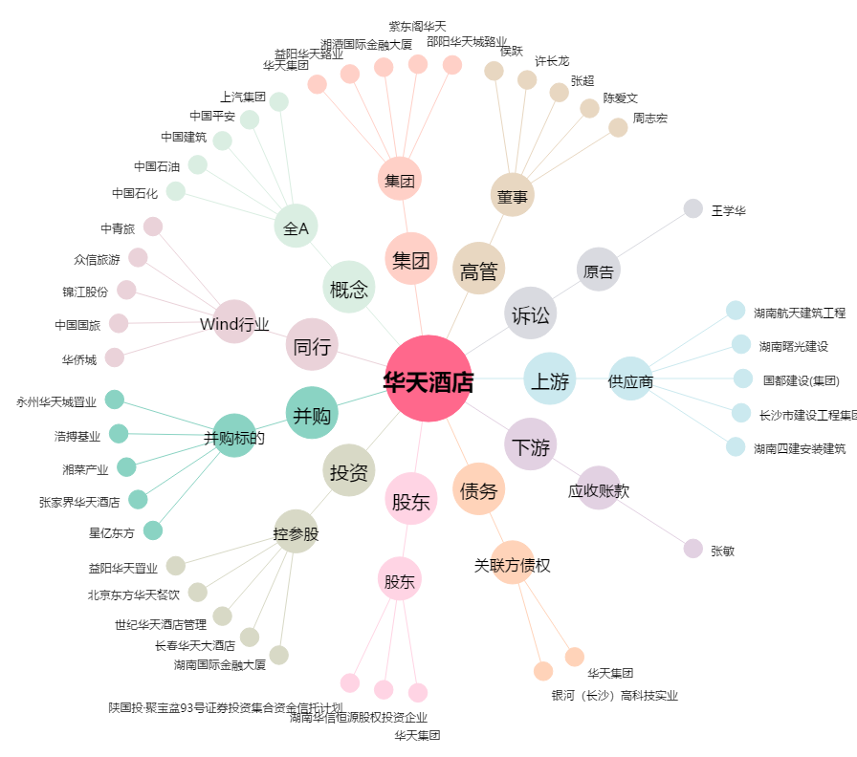
华天酒店[000428.SZ] - 关系概览图

